상품제안서
베릭스 LED클락 블루투스스피커 | 상품코드: S25417

 |  |  |  |  |  |  | 02-713-8555 | www.synergygift.co.kr
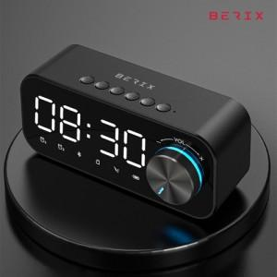 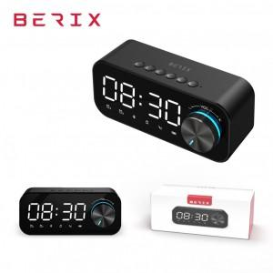

【상세/제작정보】

【인쇄/포장옵션】 | 실크, 레이저 / 포장지포장

【공급단가】 | 수량 | 60~ | 100~ | 500~ | 1,000~ | 2,000~
*VAT별도 | 단가 | 16,060원 | 15,470원 | 14,870원 | 14,280원 | 13,920원

【상품 URL】 | https://www.synergygift.co.kr:443/src/goods_detail.php?gdno=25417

